조건부서식
합계 : 판매금액 | 열 레이블 |  |  |  |  |  |  | 합계 : 수량 | 열 레이블
행 레이블 | 광명점 | 부산점 | 세종점 | 양평점 | 일산점 | 총합계 |  | 행 레이블 | 광명점 | 부산점 | 세종점 | 양평점 | 일산점 | 총합계
1월 | 245,551,320 | 177,900,990 | 225,208,916 | 374,040,720 | 233,200,890 | 1,255,902,836 |  | 건조기 | 192 | 174 | 169 | 116 | 116 | 767
2월 | 467,575,110 | 240,935,485 | 533,530,080 | 418,949,692 | 333,465,750 | 1,994,456,117 |  | 김치냉장고 | 74 | 106 | 110 | 96 | 72 | 458
3월 | 208,293,840 | 299,741,150 | 280,175,420 | 254,808,996 | 226,213,020 | 1,269,232,426 |  | 냉장고 | 188 | 203 | 203 | 348 | 204 | 1,146
4월 | 200,335,500 | 228,726,275 | 142,420,600 | 265,969,056 | 257,684,220 | 1,095,135,651 |  | 드럼세탁기 | 199 | 180 | 183 | 152 | 236 | 950
5월 | 346,161,420 | 252,481,595 | 313,768,300 | 317,267,336 | 268,441,560 | 1,498,120,211 |  | 무선선풍기 | 134 | 267 | 208 | 178 | 123 | 910
6월 | 240,031,530 | 240,245,880 | 371,468,676 | 192,710,100 | 150,471,270 | 1,194,927,456 |  | 무선청소기 | 268 | 299 | 197 | 323 | 349 | 1,436
7월 | 228,892,140 | 451,023,330 | 333,636,436 | 246,685,304 | 243,370,260 | 1,503,607,470 |  | 물걸레청소기 | 44 | 56 | 71 | 93 | 42 | 306
8월 | 406,210,590 | 273,575,300 | 422,117,528 | 494,650,788 | 420,909,210 | 2,017,463,416 |  | 세탁기&건조기 | 229 | 81 | 134 | 246 | 193 | 883
9월 | 295,491,780 | 302,583,930 | 153,700,720 | 380,989,940 | 332,977,320 | 1,465,743,690 |  | 스타일러 | 257 | 296 | 372 | 375 | 240 | 1,540
10월 | 483,910,830 | 250,908,775 | 311,861,048 | 490,100,836 | 315,664,110 | 1,852,445,599 |  | 식기세척기 | 368 | 414 | 276 | 265 | 242 | 1,565
11월 | 389,254,860 | 308,162,330 | 268,291,320 | 427,574,600 | 275,896,080 | 1,669,179,190 |  | 에어컨2in1 | 70 | 18 | 112 | 85 | 70 | 355
12월 | 310,532,760 | 447,695,195 | 311,880,920 | 384,679,140 | 447,718,590 | 1,902,506,605 |  | 에어프라이어 | 220 | 284 | 314 | 170 | 273 | 1,261
총합계 | 3,822,241,680 | 3,473,980,235 | 3,668,059,964 | 4,248,426,508 | 3,506,012,280 | 18,718,720,667 |  | 인덕션3구 | 521 | 409 | 476 | 463 | 475 | 2,344
 |  |  |  |  |  |  |  | 인스턴트팟 | 141 | 122 | 208 | 165 | 174 | 810
 | 1) 왼쪽 테이블의 아무 데이터들을 범위 지정한 후 [홈] >[조건부 서식] > [새 규칙] 클릭 |  |  |  |  |  |  | 제습기 | 194 | 91 | 142 | 65 | 70 | 562
 |  |  |  |  |  |  |  | 총합계 | 3,099 | 3,000 | 3,175 | 3,140 | 2,879 | 15,293
 | 2)
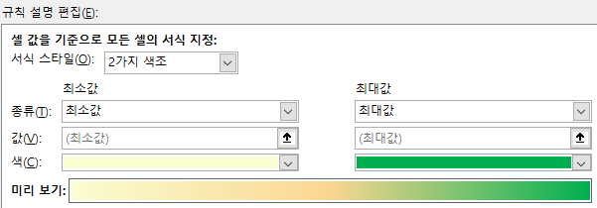
 |  |  |  |  |  |  |  | 이번에는 3가지 색조를 이용한 모습이다.

 | 최솟값과 최댓값을 위와 같이 지정해주면 데이터 분포와 변화를 파악할 때 도움이 된다. |  |  |  |  |  |  | 인덕션3구 상품이 매장과 관련 없이 판매량이 많다는 것을 볼 수 있다.
 | 이렇게 두 가지 색조를 선택하면 셀 범위 값을 색상 그라데이션으로 표현하면 |  |  |  |  |  |  | 물걸레청소기가 매장과 관련 없이 판매량이 적다는 것을 볼 수 있다.
 | 어떤 지점의 판매금액이 낮거나 높은지 한 눈에 파악할 수 있다.

 | 물론 최솟값과 최댓값 말고도 특정 종류의 셀 값에 대해서는 특정한 색상을 지정할 수도 있다.
 | 예를 들어 백분율 값에는 주황색, 일반 값에는 회색 적용하기와 같이 말이다. |  |  |  |  |  | 조건부 서식은 적용할 범위를 지정하면,
 |  |  |  |  |  |  | 그 범위 내에서 수식이 참으로 평가되는 모든 셀에 서식이 적용되는데,
 |  |  |  |  |  |  | Excel이 자동으로 해당 셀이 포함된 행 전체에 서식을 적용해준다.
 | 총합계 조건부 서식은 다음과 같이 설정되어 있다:
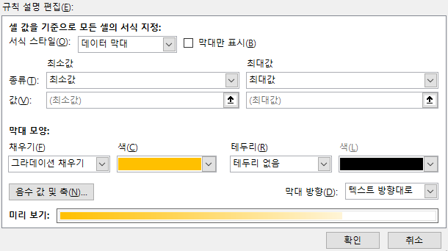
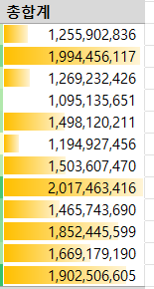

 | 서식 스타일이 [데이터 막대]이며, 막대 모양은 [그라데이션 채우기]로 선택되어 있다.

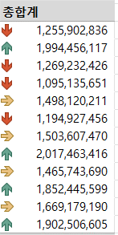
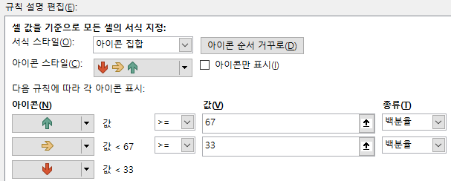

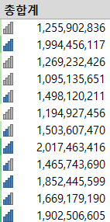
 | 아이콘 집합 옵션도 있다.
 | 100%를 최고라고 했을 때, 초록색은 67% 이상,
 | 33~67% 사이는 노란색,
 | 33% 미만은 빨간색 화살표이다.

 | 아이콘 집합 옵션에는 다양한 모양의 아이콘이 지원되니
 | 한 번 목록을 살펴보는 것도 좋다.

